M031 test step I
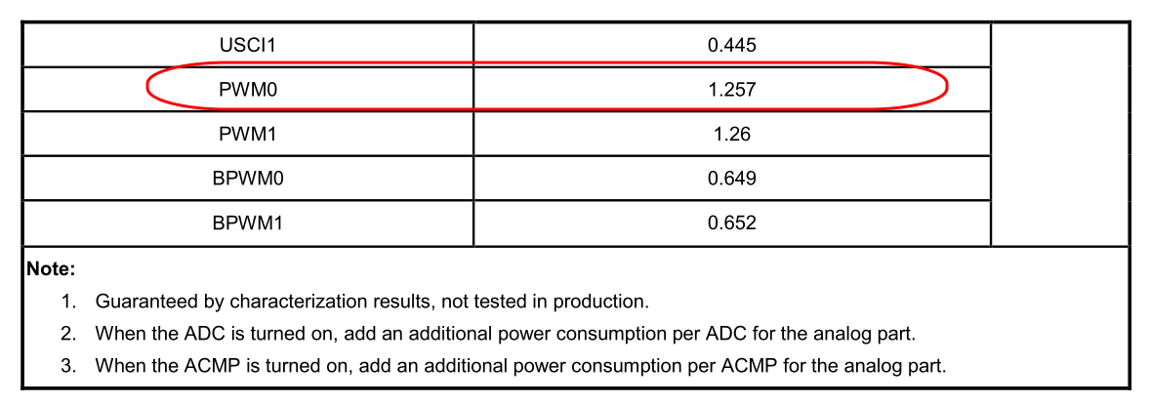
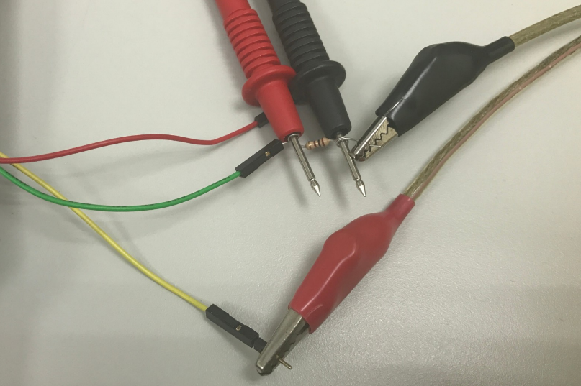
Sample code
用 define 來打開與關閉 PWM
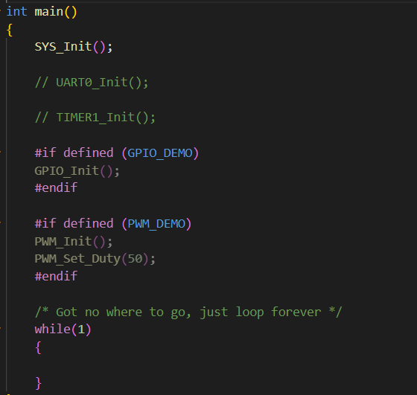
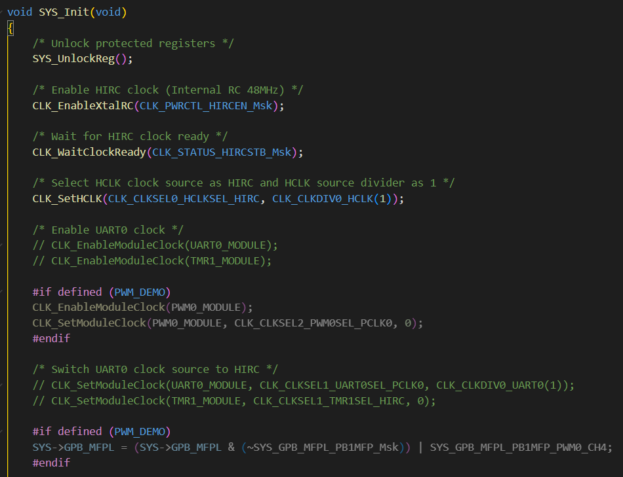
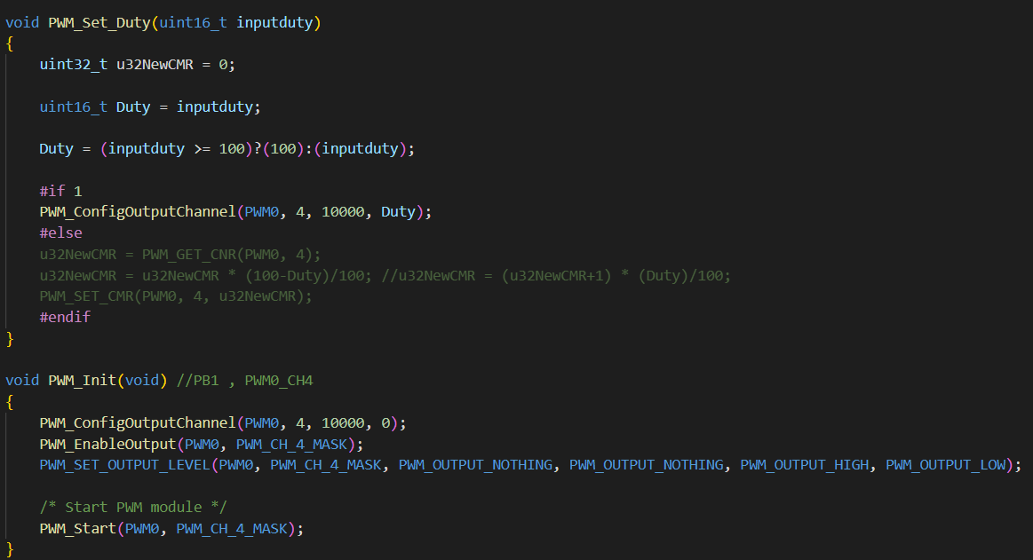

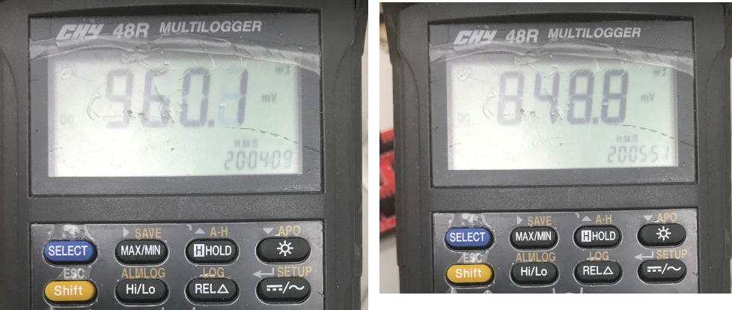
環境架設
EVM 使用單獨的 M031SD (LQFP64) , 並移除NULINK 與 R6/R7 (LED 電阻)
電源使用 DC supply , 設定為3.3V 輸出
由於待測電流很小 , 在EVM 的GND端先跨接電阻100歐姆 , 再接到DC supply 的地
使用三用電表 (mv 檔位) , 電表量測跨接電阻兩端
啟動DC supply 3.3V

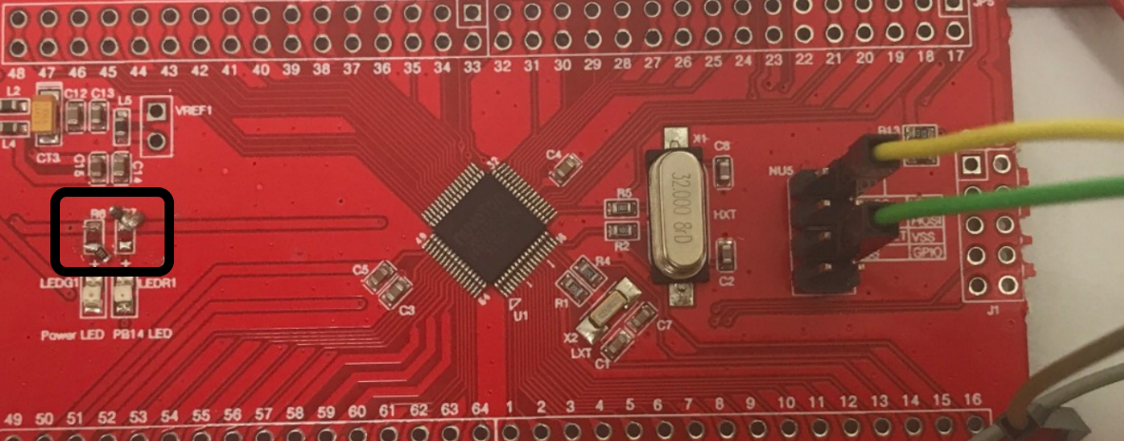
公式 : V = IR
電表量測結果 , 打開PWM 為960 mv , I = V/R = 960 mv / 100 =9.6 mA
電表量測結果 , 關閉PWM 為848 mv , I = V/R = 848 mv / 100 =8.48 mA
結果與datasheet 數據相近

M031 test step II
Sample code
用 TIMER 每隔10 秒 , 來打開與關閉 PWM
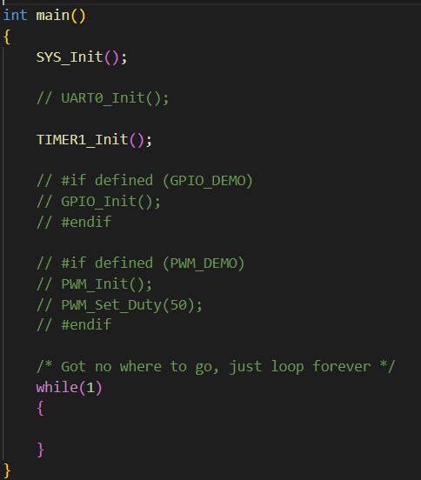
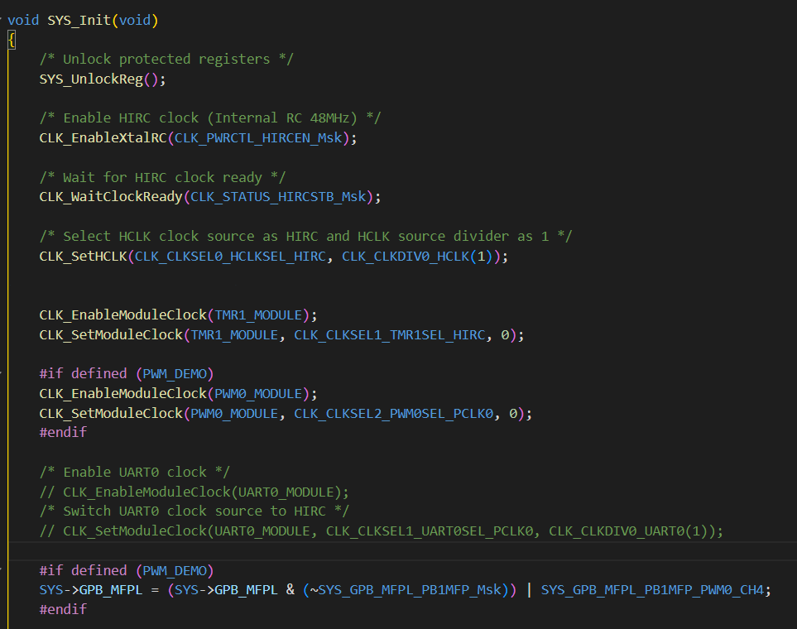
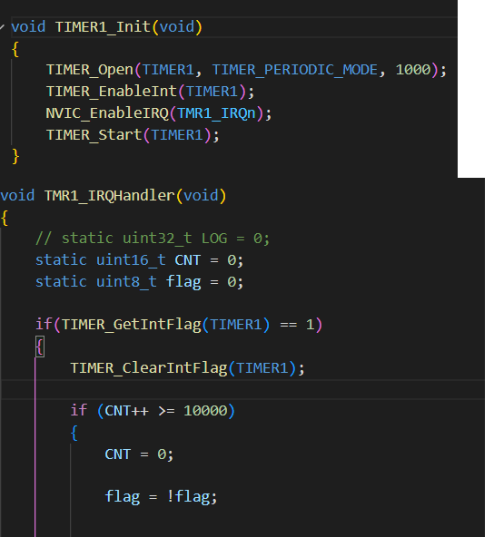
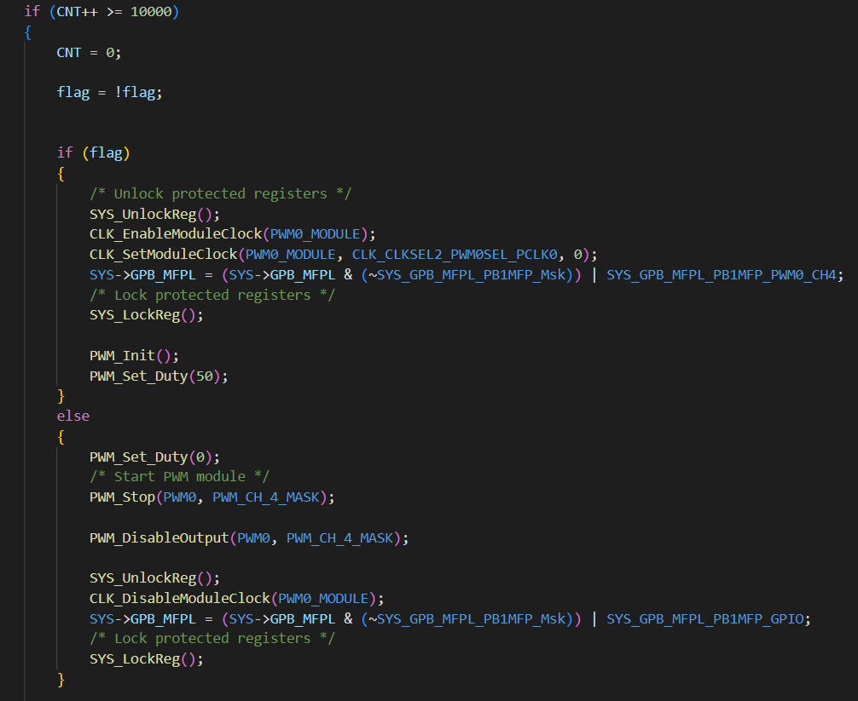

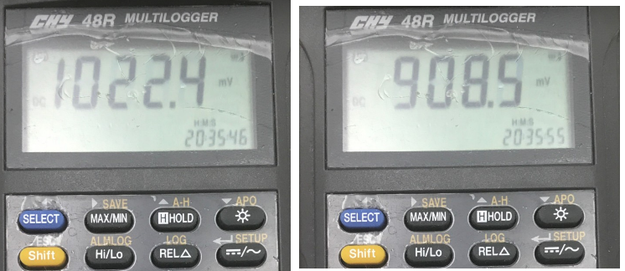
環境架設
EVM 使用單獨的 M031SD (LQFP64) , 並移除NULINK 與 R6/R7 (LED 電阻)
電源使用 DC supply , 設定為3.3V 輸出
由於待測電流很小 , 在EVM 的GND端先跨接電阻100歐姆 , 再接到DC supply 的地
使用三用電表 (mv 檔位) , 電表量測跨接電阻兩端
啟動DC supply 3.3V

公式 : V = IR
電表量測結果 , 打開PWM + TIMER 為1022 mv , I = V/R = 1022 mv / 100 =10.22 mA
電表量測結果 , 打開TIMER 關閉PWM 為908 mv , I = V/R = 908 mv / 100 =9.08 mA
結果與datasheet 數據相近

